汇总表
 | 中小学校服校园定款县级汇总表
序号 | 学段 | 夏装 | 春秋装 | 冬装
1 | 凌源市北街小学2025届一年级
2 | 凌源市北炉中心小学2025届一年级
3 | 凌源市东城小学2025届一年级
4 | 凌源市光明小学2025届一年级
5 | 凌源市朝阳街小学2025届一年级
6 | 凌源市凌钢小学2025届一年级
7 | 凌源市大王杖子中心小学2025届一年级
8 | 凌源市城关中心小学2025届一年级
9 | 凌源市城南小学2025届一年级
10 | 凌源市凌河小学2025届一年级
11 | 凌源市松岭子中心小学2025届一年级 |  |  | 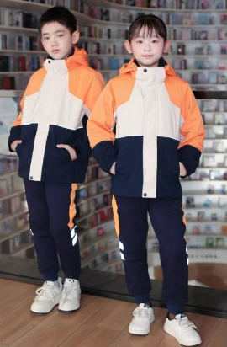
12 | 凌源市逸夫小学2025届一年级
13 | 凌源市小城子中心小学2025届一年级
14 | 凌源市杨杖子中心小学2025届一年级 | 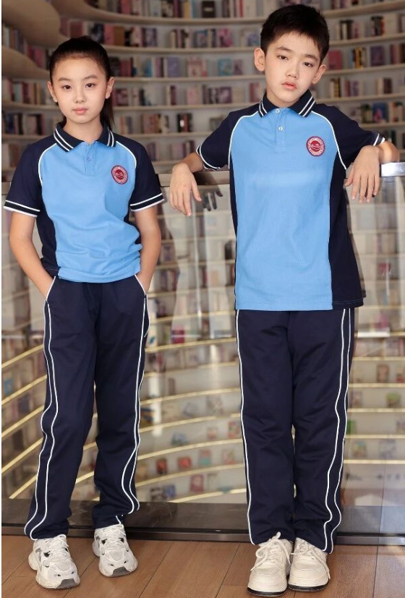
15 | 凌源市河坎子中学2025届七年级
16 | 凌源市第二初级中学2025届七年级
17 | 凌源市第三初级中学2025届七年级
18 | 凌源市牛营子中学2025届七年级
19 | 凌源市三家子中学2025级
20 | 凌源市第四初级中学2025届七年级
21 | 凌源市杨杖子中学2025届七年级
22 | 凌源市第一初级中学2025届七年级
23 | 凌源市小城子中学2025届七年级
24 | 凌源市沟门子中学2025届七年级
25 | 凌源市第二高级中学2025届高一年级 | 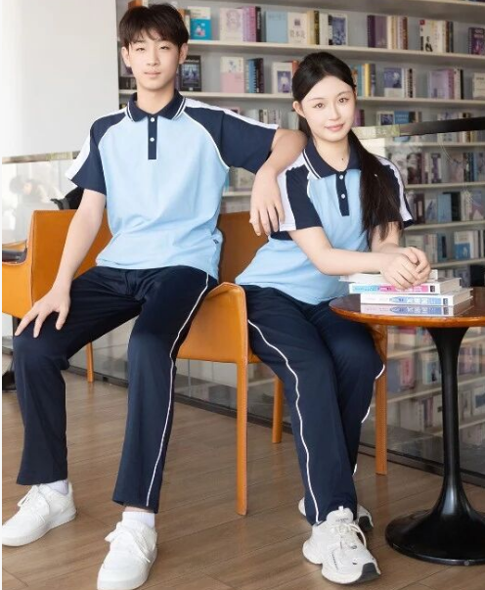 | 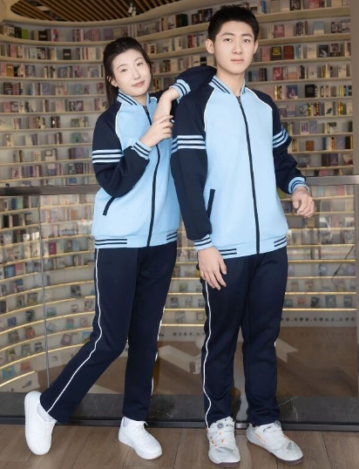 | 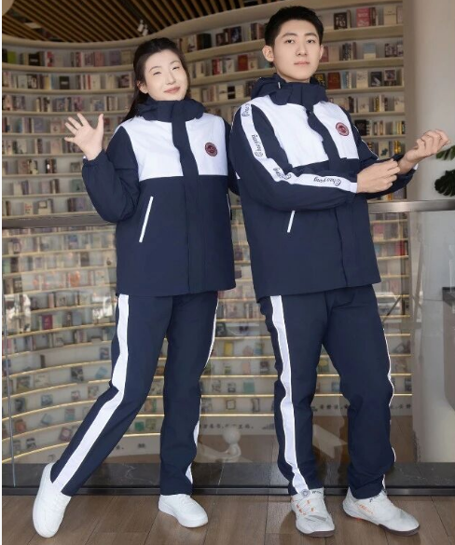
26 | 凌源市第三高级中学高一年级 |  | 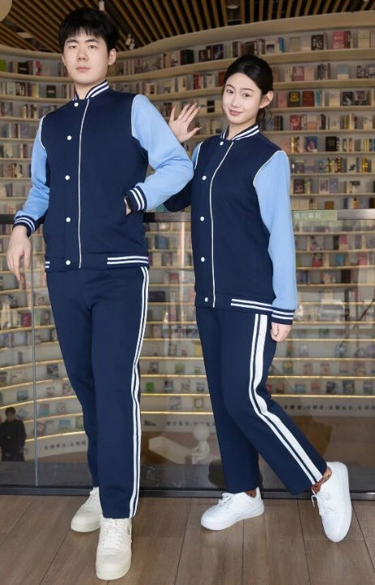
27 | 凌源市金鼎高中 2025届一年级
28 | 凌源市职业教育中心2025届一年级 | 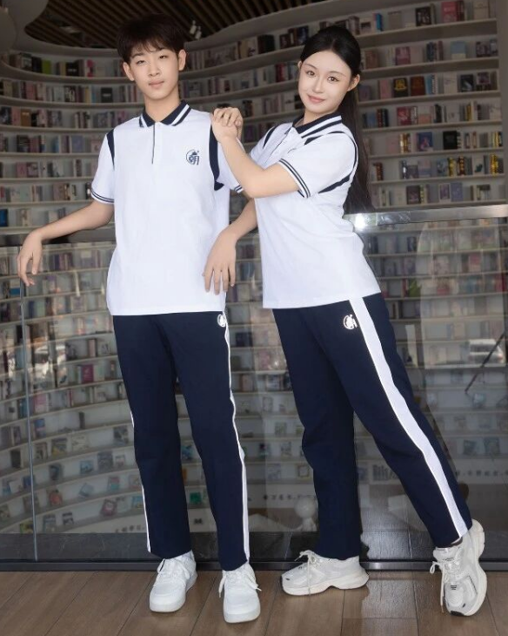 | 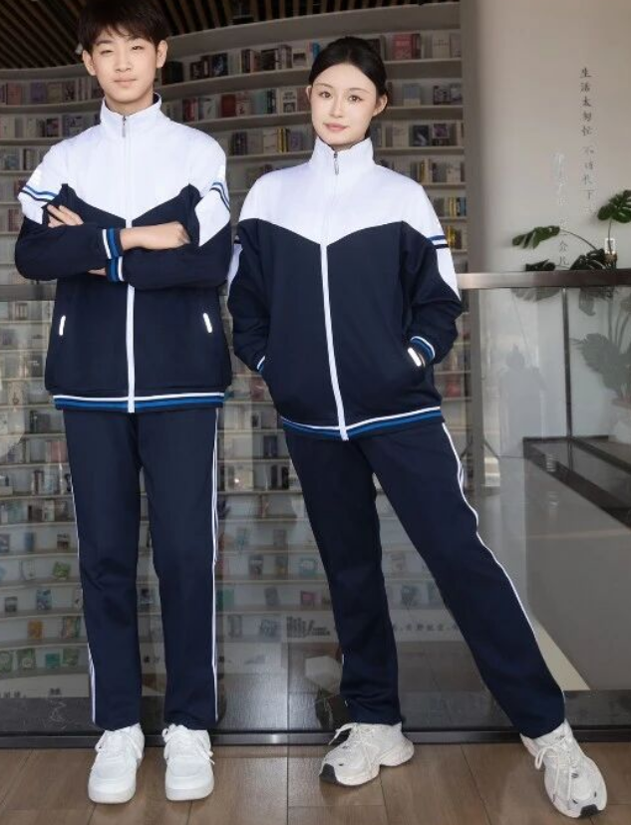 | 